Opbouw
Opbouw

Bron 502

Cognos --> Werveld Applicatie --> Algemeen --> Personeel --> Rapporten --> 502 formatie details
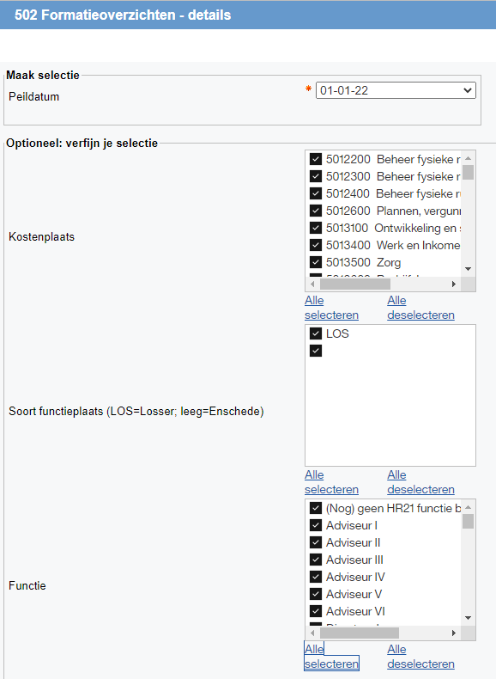

Export --> Excel-gegevens uitvoeren

Excel download kopieren en plakken in tabblad: "Bron 502".

Vervolgens alle draaitabellen "vernieuwen".

Mutatieformulier

Kostenplaats kode
Lijst gegevensvalidatie --> | =Kostenplaats_kode | Tabel tabblad: | Kpl

Naam kostenplaats
formule --> | =ALS(ISFOUT(INDEX(Kpl!B:B;VERGELIJKEN([@[Kostenplaats kode]];Kpl!A:A;0)));"";INDEX(Kpl!B:B;VERGELIJKEN([@[Kostenplaats kode]];Kpl!A:A;0)))

Org.eenheid (beaufort)
Lijst gegevensvalidatie --> | =Beaufort | Formule: | =VERSCHUIVING(Organisatieeenheid[[#Kopteksten];[Org.eenheid (beaufort)]];VERGELIJKEN(Formulier[@[Kostenplaats kode]];Organisatieeenheid[Kostenplaats kode];0);0;AANTAL.ALS(Organisatieeenheid[Kostenplaats kode];Formulier[@[Kostenplaats kode]]);1)

HR21 functie
Lijst gegevensvalidatie --> | =HR21_functienaam | Tabel tabblad: | Functies

Schaal
formule --> | =ALS(ISFOUT(INDEX(Functies!B:B;VERGELIJKEN([@[HR21 functie]];Functies!A:A;0);0));"";INDEX(Functies!B:B;VERGELIJKEN([@[HR21 functie]];Functies!A:A;0);0))

Normbedrag Schaal
formule --> | =ALS.VOORWAARDEN([@[Kostenplaats kode]]>5700000;SOMMEN.ALS('Normbedragen ENS'!$E$6:$E$23;'Normbedragen ENS'!$A$6:$A$23;[@Schaal]);[@[Kostenplaats kode]]<5700000;SOMMEN.ALS('Normbedragen LOS'!C4:C23;'Normbedragen LOS'!A4:A23;[@Schaal]))

FTE Mutatie
formule --> | =H6/36

Uren Mutatie 2 cijfers achter de komma
invullen

Budget Mutatie*
formule --> | =F6*G6

Ingangs- datum
invullen

Functie-code
formule --> | =ALS.FOUT(ALS.VOORWAARDEN([@afk]="50";INDEX('Functies DT'!J:J;VERGELIJKEN([@[HR21 functie]];'Functies DT'!G:G;0);0);[@afk]="57";INDEX('Functies DT'!E:E;VERGELIJKEN([@[HR21 functie]];'Functies DT'!B:B;0);0));" ")

Org. eenheid code (Beaufort)
formule --> | =ALS(ISFOUT(INDEX(Beaufort!G:G;VERGELIJKEN([@[Org.eenheid (beaufort)]];Beaufort!F:F;0)));"";INDEX(Beaufort!G:G;VERGELIJKEN([@[Org.eenheid (beaufort)]];Beaufort!F:F;0)))

Functie-plaats
Lijst gegevensvalidatie --> | Enschede;Enschede (werkzaam Losser);Losser

afk
formule --> | =LINKS([@[Kostenplaats kode]];2)

